Peru
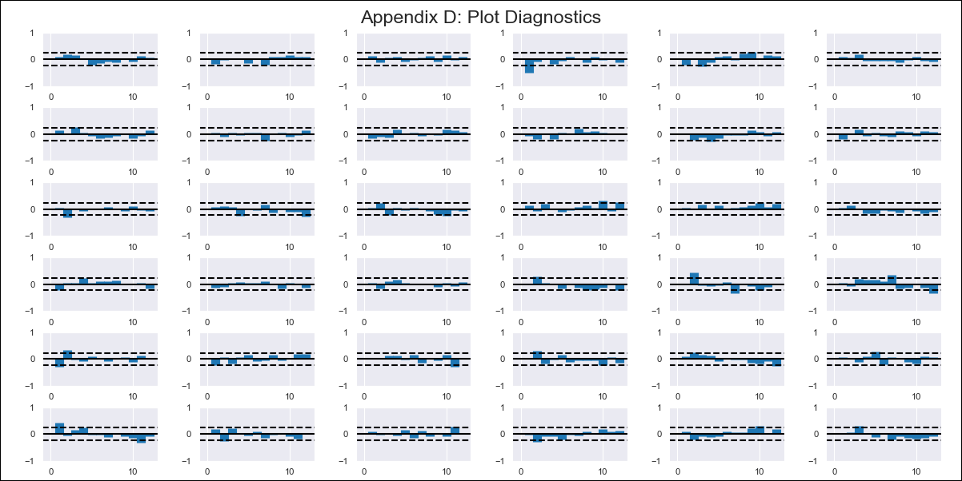
Peru - Inflation - Next 12 months forecast as of: 2024-02-01

Model | VAR - 10 | Exogenous Variables | Inflación USA, Índice del tipo de cambio real Bilateral var annual, Tasa de Desempleo, Gastos Corrientes, Expectativa de Inflación a 12 meses
Training Data | 2016-01-01 to 2023-03-01
Test Data | 2023-03-01 to 2024-02-01

Date | Inflation Change YoY % | Lower Bound - 95% Confidence Interval | Upper Bound - 95% Confidence Interval
2024-03-01 | 113.33 | 112.76 | 113.89
2024-04-01 | 114.78 | 112.64 | 115.49
2024-05-01 | 115.19 | 110.61 | 115.45
2024-06-01 | 115.46 | 109.42 | 116.35
2024-07-01 | 116.66 | 109.27 | 118.35
2024-08-01 | 116.97 | 107.27 | 118.59
2024-09-01 | 116.55 | 105.34 | 119.05
2024-10-01 | 117.67 | 105.65 | 121.84
2024-11-01 | 118.04 | 103.63 | 122.34
2024-12-01 | 118.9 | 102.83 | 124.12
2025-01-01 | 119.6 | 101.35 | 125.27
2025-02-01 | 120.39 | 100.06 | 126.76

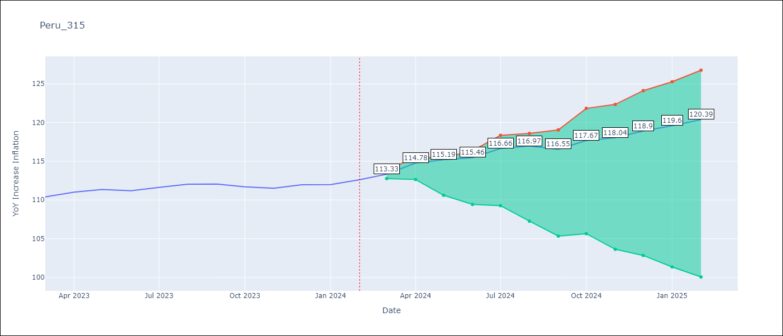

Test Metrics
RMSE | 0.61
Naive RMSE | 0.54
MAPE | 0.46%

Test Predictions
Date | Predicted | Actual
2023-03-01 | 109.43 | 110.39
2023-04-01 | 110.58 | 111.01
2023-05-01 | 110.69 | 111.36
2023-06-01 | 110.66 | 111.19
2023-07-01 | 111.54 | 111.62
2023-08-01 | 111.55 | 112.04
2023-09-01 | 110.83 | 112.06
2023-10-01 | 111.65 | 111.7
2023-11-01 | 111.71 | 111.52
2023-12-01 | 112.27 | 111.97
2024-01-01 | 112.66 | 111.99
2024-02-01 | 113.15 | 112.62

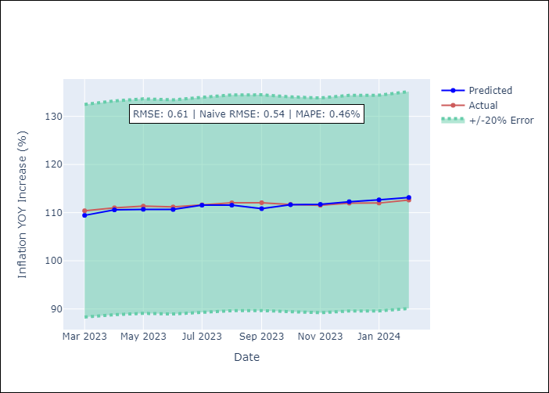

Appendix A: Model Summary
Model | VAR - 10
Sample | 2016-01-01 to 2024-02-01
No. of Observations | 98
Terms | P-value (Statistical significance)
L1.YoY Increase Inflation | 4.6046240683E-06
L1. Inflación USA | 0.56032988768
L1.Índice del tipo de cambio real Bilateral var annual | 0.018720535687
L1.Tasa de Desempleo | 0.052940517822
L1.Gastos Corrientes | 0.84411658168
L1. Expectativa de Inflación a 12 meses | 0.097699327387
L2.YoY Increase Inflation | 0.06150535468
L2. Inflación USA | 0.93255499264
L2.Índice del tipo de cambio real Bilateral var annual | 0.65012594747
L2.Tasa de Desempleo | 0.011529805376
L2.Gastos Corrientes | 0.20873308897
L2. Expectativa de Inflación a 12 meses | 0.42367007476
L3.YoY Increase Inflation | 0.11506633523
L3. Inflación USA | 0.37335858615
L3.Índice del tipo de cambio real Bilateral var annual | 0.52560924802
L3.Tasa de Desempleo | 0.48342362316
L3.Gastos Corrientes | 0.25566027306
L3. Expectativa de Inflación a 12 meses | 0.84314449922
L4.YoY Increase Inflation | 0.079536310678
L4. Inflación USA | 0.69120935814
L4.Índice del tipo de cambio real Bilateral var annual | 0.48717407679
L4.Tasa de Desempleo | 0.74840353485
L4.Gastos Corrientes | 0.38206458614
L4. Expectativa de Inflación a 12 meses | 0.3227747297
L5.YoY Increase Inflation | 0.070321353079
L5. Inflación USA | 0.23302961326
L5.Índice del tipo de cambio real Bilateral var annual | 0.17204973383
L5.Tasa de Desempleo | 0.478081224
L5.Gastos Corrientes | 0.41379014162
L5. Expectativa de Inflación a 12 meses | 0.019342476223
L6.YoY Increase Inflation | 0.77253378043
L6. Inflación USA | 0.57905969186
L6.Índice del tipo de cambio real Bilateral var annual | 0.15702210059
L6.Tasa de Desempleo | 0.48482438437
L6.Gastos Corrientes | 0.37926991126
L6. Expectativa de Inflación a 12 meses | 0.2436072533
L7.YoY Increase Inflation | 0.62669782574
L7. Inflación USA | 0.42419155739
L7.Índice del tipo de cambio real Bilateral var annual | 0.97188897821
L7.Tasa de Desempleo | 0.4970581376
L7.Gastos Corrientes | 0.16862713493
L7. Expectativa de Inflación a 12 meses | 0.097751840742
L8.YoY Increase Inflation | 0.80015469727
L8. Inflación USA | 0.95201534433
L8.Índice del tipo de cambio real Bilateral var annual | 0.30193964952
L8.Tasa de Desempleo | 0.85575414654
L8.Gastos Corrientes | 0.062359531227
L8. Expectativa de Inflación a 12 meses | 0.41045869439
L9.YoY Increase Inflation | 0.65400017562
L9. Inflación USA | 0.60756768656
L9.Índice del tipo de cambio real Bilateral var annual | 0.53163955291
L9.Tasa de Desempleo | 0.89289610986
L9.Gastos Corrientes | 0.091985596272
L9. Expectativa de Inflación a 12 meses | 0.059951993244
L10.YoY Increase Inflation | 0.53068020533
L10. Inflación USA | 0.14543164532
L10.Índice del tipo de cambio real Bilateral var annual | 0.0053013076072
L10.Tasa de Desempleo | 0.032802898085
L10.Gastos Corrientes | 0.680448279
L10. Expectativa de Inflación a 12 meses | 0.3382101404
Assumptions | P-value

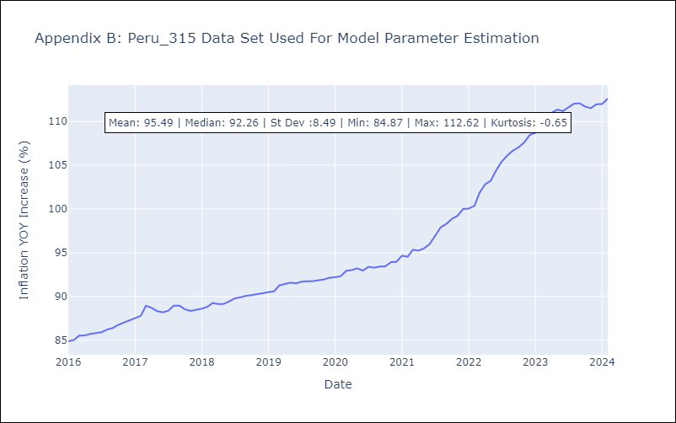

Appendix C: Residuals Analysis
Mean | 0.0
Errors AutoCorrelated? | 1.7984207677638466 | No Autocorrelation
Normal? | No

